Hoja4
Manual para la Identificación y Cobertura del Riesgo en los Procesos de Contratación (M-ICR-01)

Clase
General: es un Riesgo de todos los Procesos de Contratación adelantados por la Entidad Estatal, por lo cual está presente en toda su actividad contractual.
Específico: es un Riesgo propio del Proceso de Contratación objeto de análisis.

Fuente
Interno: es un Riesgo asociado a la operación, capacidad, o situación particular de la Entidad Estatal (reputacional, tecnológico).
Externo: es un Riesgo del sector del objeto del Proceso de Contratación, o asociado a asuntos no referidos a la Entidad Estatal (desastres económicos, existencia de monopolios, circunstancias electorales).

Etapa
Planeación: la etapa de planeación está comprendida entre la elaboración del Plan Anual de Adquisiciones y la fecha en la cual se decide continuar o no con el Proceso de Contratación. Durante esta etapa, la Entidad Estatal elabora los estudios previos y el proyecto de pliegos de condiciones o sus equivalentes. Dentro de las preguntas que la Entidad Estatal debe hacerse para identificar los Riesgos de la etapa de planeación se encuentran las siguientes: (i) La modalidad de contratación es adecuada para el bien servicio u obra necesitado. (ii) Los requisitos habilitantes son los apropiados para el Proceso de Contratación y es posible encontrar proponentes que los cumplan incluyendo los Riesgos relacionados con la habilidad para determinar requisitos habilitantes consistentes con el Proceso de Contratación y con el sector económico en el que actúan los posibles oferentes. (iii) El valor del contrato corresponde a los precios del mercado. (iv) La descripción del bien o servicio requerido es claro. (v) El Proceso de Contratación cuenta con las condiciones que garanticen la transparencia, equidad y competencia entre los proponentes. (vi) El estudio de mercado permite identificar los aspectos de oferta y demanda del mercado respectivo. (vii) El diseño del Proceso de Contratación permite satisfacer las necesidades de la Entidad Estatal, cumplir su misión y si es coherente con el cumplimiento de sus objetivos y metas.
Selección: la etapa de selección está comprendida entre el acto de Apertura del Proceso de Contratación y la Adjudicación o la declaración de desierto del Proceso de Contratación. En la etapa de selección la Entidad Estatal selecciona al contratista. En esta etapa los Riesgos frecuentes son los siguientes: (i) Falta de capacidad de la Entidad Estatal para promover y adelantar la selección del contratista, incluyendo el riesgo de seleccionar aquellos que no cumplan con la totalidad de los requisitos habilitantes o se encuentren incursos en alguna inhabilidad o incompatibilidad. (ii) Riesgo de colusión. (iii) Riesgo de ofertas artificialmente bajas.
Contratación: Una vez adjudicado el contrato objeto del Proceso de Contratación, inicia la etapa de contratación en la cual se debe cumplir con el cronograma previsto para la celebración del contrato, el registro presupuestal, la publicación en el SECOP y el cumplimiento de los requisitos para el perfeccionamiento, ejecución y pago. En esta etapa los Riesgos frecuentes son los siguientes: (i) Riesgo de que no se firme el contrato. (ii) Riesgo de que no se presenten las garantías requeridas en los Documentos del Proceso de Contratación o que su presentación sea tardía. (iii) Riesgos asociados al incumplimiento de la publicación o el registro presupuestal del contrato. (iv) Riesgos asociados a los reclamos de terceros sobre la selección del oferente que retrasen el perfeccionamiento del contrato.
Ejecución: la etapa de ejecución inicia una vez cumplidos los requisitos previstos para iniciar la ejecución del contrato respectivo y termina con el vencimiento del plazo del contrato o la fecha de liquidación si hay lugar a ella. Esta etapa puede extenderse cuando hay lugar a garantías de calidad, estabilidad y mantenimiento, o a condiciones de disposición final o recuperación ambiental de las obras o bienes. En esta etapa se cumplen con las obligaciones previstas en el contrato, permitiendo el logro del objeto del Proceso de Contratación; en consecuencia los Riesgos frecuentes son los asociados al cumplimiento del contrato y el logro del objeto propuesto, el rompimiento del equilibrio económico del contrato, los asociados a la liquidación y terminación del contrato y aquellos relacionados con el incumplimiento de la normativa posconsumo.

Tipo
Riesgos Económicos: son los derivados del comportamiento del mercado, tales como la fluctuación de los precios de los insumos, desabastecimiento y peculación de los mismos, entre otros. | Los “riesgos previsibles”, son todas aquellas circunstancias que de presentarse durante el desarrollo y ejecución del contrato, tienen la potencialidad de alterar el equilibrio financiero del mismo, siempre que sean identificables y cuantificables en condiciones normales.
Riesgos Sociales o Políticos: son los derivados de los cambios de las políticas gubernamentales y de cambios en las condiciones sociales que tengan impacto en la ejecución del contrato. | En el ejercicio de tipificación es especialmente importante hacer el análisis y exclusión de aquellos hechos que aunque se pueden encontrar en la conceptualización de la teoría general del riesgo, no reúnen los presupuestos para ser considerados riesgos previsibles, bien por no tener las consideraciones incluidas en la reglamentación o por estar cobijados por regulaciones particulares contenidas en el marco de los riesgos contractuales “no previsibles” ilustrados anteriormente.
Riesgos Operacionales: son los asociados a la operatividad del contrato, tales como la suficiencia del presupuesto oficial, del plazo o los derivados de procesos, procedimientos, parámetros, sistemas de información y tecnológicos, equipos humanos o técnicos inadecuados o insuficientes. | En este sentido, no son riesgos previsibles, por ejemplo: El incumplimiento total o parcial del contrato, en la medida en que compromete la responsabilidad contractual de quien asuma tal conducta, teniendo como consecuencia la exigibilidad de la garantía de cumplimiento y la eventual indemnización de perjuicios por el exceso de lo cubierto por la garantía, según lo dispuesto en el artículo 7 de la Ley 1150 de 2007.
Riesgos Financieros: son (i) el riesgo de consecución de financiación o riesgo de liquidez para obtener recursos para cumplir con el objeto del contrato, y (ii) el riesgo de las condiciones financieras establecidas para la obtención de los recursos, tales como plazos, tasas, garantías, contragarantías, y refinanciaciones, entre otros. | Los hechos derivados de la responsabilidad extracontractual, que se encuentren cubiertos mediante garantías especiales como la póliza de responsabilidad extracontractual, regulada principalmente en el Decreto 1510 de 2015.
Riesgos Regulatorios: derivados de cambios regulatorios o reglamentarios que afecten la ecuación económica del contrato. | Los que corresponden a la teoría de la imprevisión, los cuales escapan de la definición de riesgo previsible, y de acuerdo a lo dispuesto en el reglamento son aquellas circunstancias que no pueden ser identificables o cuantificables.
Riesgos de la Naturaleza: son los eventos naturales previsibles en los cuales no hay intervención humana que puedan tener impacto en la ejecución del contrato, por ejemplo los temblores, inundaciones, lluvias, sequías, entre otros. | Las inhabilidades e incompatibilidades sobrevinientes; entendidas estas como la presencia en el contratista o en uno de los miembros de un consorcio o unión temporal de alguna o algunas de las causales previstas en la Constitución o la Ley para las inhabilidades e incompatibilidades con posterioridad a la adjudicación del contrato, caso en el cual, deberá cederse el respectivo contrato, renunciar a su ejecución o ceder su participación a un tercero según corresponda.
Riesgos Ambientales: son los derivados de las obligaciones legales o reglamentarias de carácter ambiental, así como de las licencias, planes de manejo o de permisos y autorizaciones ambientales, incluyendo tasas retributivas y compensatorias, obligaciones de mitigación, tareas de monitoreo y control, entre otras.
Riesgos Tecnológicos: son los derivados de fallas en los sistemas de comunicación de voz y de datos, suspensión de servicios públicos, nuevos desarrollos tecnológicos o estándares que deben ser tenidos en cuenta para la ejecución del contrato, obsolescencia tecnológica.

Evaluar y calificar los Riesgos
Para estimar el impacto y la probabilidad de ocurrencia de un evento que afecte de manera negativa el Proceso de Contratación, se sugiere considerar fuentes de información como: Registros anteriores de la ocurrencia del evento en Proceso de Contratación propios y de otras Entidades Estatales. Experiencia relevante propia y de otras Entidades Estatales. Prácticas y experiencia de la industria o el sector en el manejo del Riesgo identificado. Publicaciones o noticias sobre la ocurrencia del Riesgo identificado. Opiniones y juicios de especialistas y expertos. Estudios técnicos.

Probabilidad del Riesgo

Impacto de Riesgo

Valoración del Riesgo
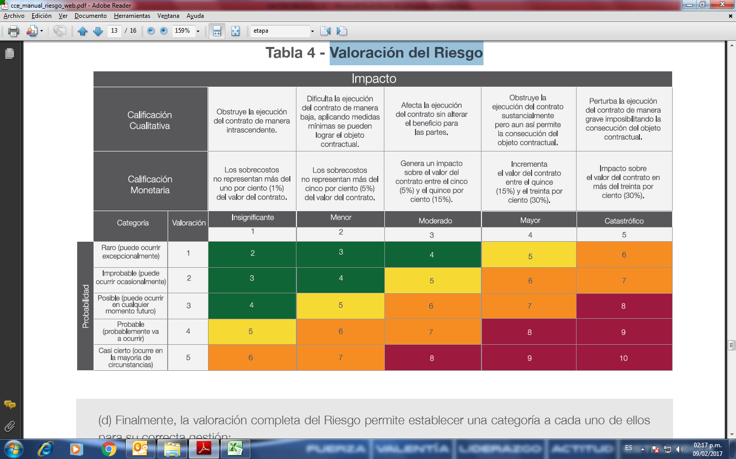

Categoría del Riesgo

Asignación y tratamiento de los Riesgos
Una vez realizada la evaluación y calificación de cada uno de los Riesgos asociados al Proceso de Contratación, la Entidad Estatal debe establecer un orden de prioridades para decidir: (a) Evitar el Riesgo, para lo cual debe decidir no proceder con la actividad que causa el Riesgo o buscar alternativas para obtener el beneficio del Proceso de Contratación. (b) Transferir el Riesgo haciendo responsable a otra entidad quien asume las consecuencias de la materialización del Riesgo, típicamente se transfiere el Riesgo a través de las garantías previstas en el Proceso de Contratación o en las condiciones del contrato estableciendo con claridad quien es el responsable. El principio general es que el Riesgo debe asumirlo la parte que pueda enfrentarlo en mejor forma, bien sea por su experiencia, conocimiento o papel dentro de la ecuación contractual, entre otras. (c) Aceptar el Riesgo cuando no puede ser evitado ni ser transferido o el costo de evitarlo o transferirlo es muy alto. En este caso se recomiendan medidas para reducir el Riesgo o mitigar su impacto, así como el monitoreo. (d) Reducir la probabilidad de la ocurrencia del evento, cuando el Riesgo debe ser aceptado. Para el efecto se sugieren medidas como: (i) aclarar los requisitos, requerimientos y especificaciones y productos del contrato; (ii) revisar procesos; (iii) establecer sistemas de aseguramiento de calidad en los contratos; (iv) especificar estándares de los bienes y servicios; (v) hacer pruebas e inspecciones de los bienes; (vi) establecer sistemas de acreditación profesional; (vii) incluir declaraciones y garantías del contratista; (viii) administrar la relación entre proveedores y compradores. (e) Reducir las consecuencias o el impacto del Riesgo a través de planes de contingencia, en los términos y condiciones del contrato, inspecciones y revisiones para revisar el cumplimiento del contrato y programas de apremio para lograr el cumplimiento del contrato.

Monitorear los Riesgos
La Entidad Estatal debe realizar un monitoreo constante a los Riesgos del Proceso de Contratación pues las circunstancias cambian rápidamente y los Riesgos no son estáticos. La matriz y el plan de tratamiento deben ser revisadas constantemente y revisar si es necesario hacer ajustes al plan de tratamiento de acuerdo con las circunstancias. Este monitoreo debe: (a) Garantizar que los controles son eficaces y eficientes en el diseño y en la operación. (b) Obtener información adicional para mejorar la valoración del Riesgo. (c) Analizar y aprender lecciones a partir de los eventos, los cambios, las tendencias, los éxitos y los fracasos. (d) Detectar cambios en el contexto externo e interno que puedan exigir revisión de los tratamientos del Riesgo y establecer un orden de prioridades de acciones para el tratamiento del Riesgo. (e) Identificar nuevos Riesgos que pueden surgir.

